关系图
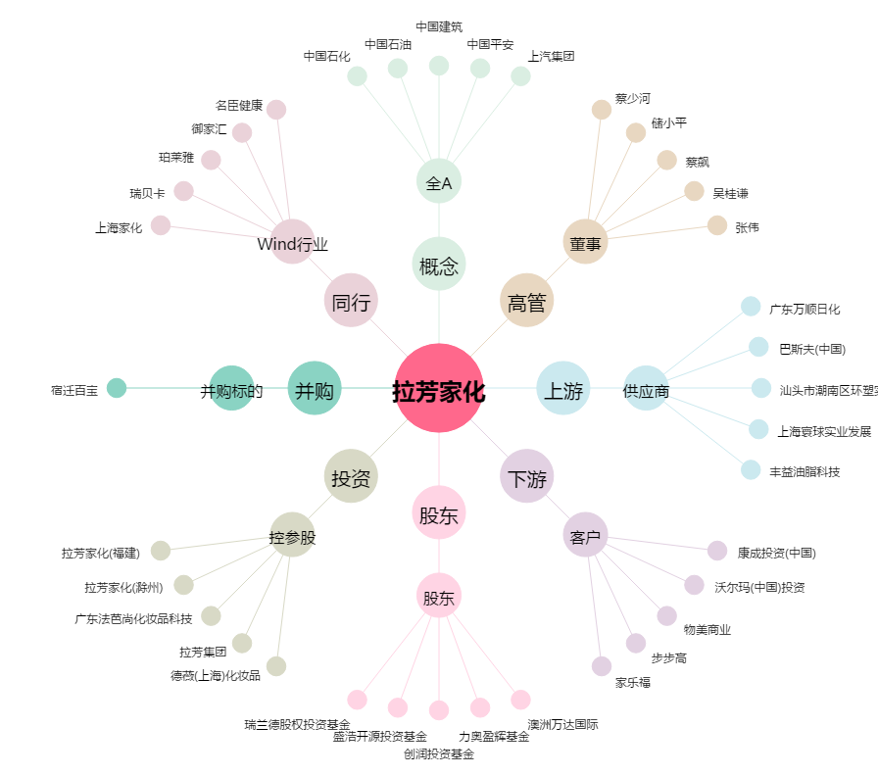
拉芳家化[603630.SH] - 关系概览图

